PD
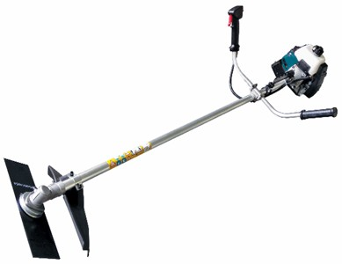
เลขที่ SKU : 05-090-100 วันที่ : 20/09/2023
1. ข้อมูลสินค้า |  |  |  | รูปสินค้า
ประเภท (กลุ่มหลัก) | เกษตร | ประเภท (กลุ่มรอง) | เครื่องตัดหญ้า
ชื่อภาษาไทย | ตัดหญ้า EUROX 411M | ชื่อภาษาอังกฤษ | Brush cutter eurox 411M
รหัสสินค้า | 05-090-100 | Barcode | 8859007704402
สถานะสินค้า | A | รหัสทีมขาย
รุ่น (Model) |  | ยี่ห้อ | EUROX
สีตัวสินค้า | เขียว - ดำ | สีของบรรจุภัณฑ์ | น้ำตาล
ทำจากวัสดุ | เห | ประเทศผู้ผลิต | PRC

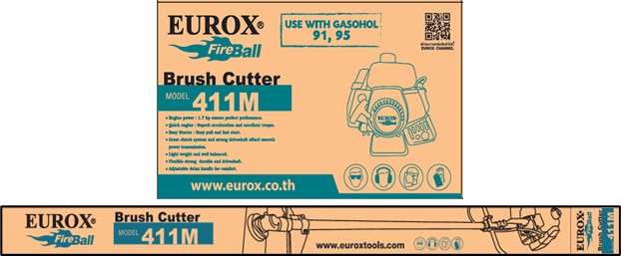
2. คุณสมบัติ
เครื่องยนต์ | 2 จังหวะ | ปริมาณกระบอกสูบ | 40.2 ซีซี | รูปบรรจุภัณฑ์
กำลังเครื่องยนต์ | 1.7 HP | คาร์บูเรเตอร์ | ลูกลอย
ความเร็วรอบ | 8,500 rpm | ความถี่ของเฟื่อง | 9 ฟัน
ความจุน้ำมัน | 1 ลิตร | ความยาว | 1,980 มม.

3. รายละเอียดบรรจุภัณฑ์
ขนาดสินค้า (ซม.) | 183x65x25 (ไม่รวมบรรจุภัณฑ์) | น้ำหนักสินค้า (กก.) | 5.5 (ไม่รวมบรรจุภัณฑ์)
ขนาดกล่อง 1 (ซม.) | 33x31x20 | ขนาดบรรจุ (กล่อง) | 1 ตัว
ขนาดกล่อง 2 (ซม.)
น้ำหนักรวมสินค้า (กก.) | 7.4 | บาร์โค้ดกล่อง | 8859007704402
ขนาดลัง (ซม.) |  | ขนาดบรรจุ (ลัง) |  | อุปกรณ์ภายในกล่อง
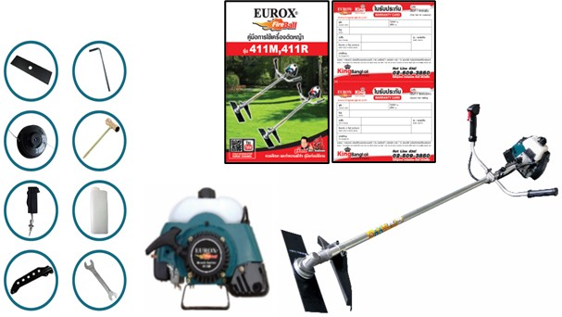
น้ำหนักลังรวมสินค้า (กก.) |  | บาร์โค้ดลัง

4. อุปกรณ์ภายในกล่อง
- ใบตัดหญ้า - ชุดหัวตัดไนลอน - สายสะพาย - ที่แขวนสายสะพาย - ประแจแอล - คู่มือการใช้งาน - ใบรับประกัน - บ๊อกหัวเทียน - ที่ตวงน้ำมันเครื่อง - ประแจปากตายเบอร์ 8 - 10

5. วิธีการใช้งาน
ใช้สำหรับตัดหญ้า

6. จุดเด่น จุดขาย ของสินค้า
- กำลังเครื่องยนต์ 1.7 แรงม้า ช่วยให้มั่นใจได้ถึงสมรรถนะที่ยอดเยี่ยม - เครื่องยนต์ให้อัตราเร่งและแรงบิดที่ดีเยี่ยม - ระบบสตาร์ทแบบลานเบา สตาร์ทติดง่าย - ระบบคลัทช์ที่ยอดเยี่ยม และเพลาขับที่แข็งแรง ช่วยให้ส่งกำลังได้อย่างดี - เครื่องตัดหญ้ามีน้ำหนักเบา และให้สมดุลที่ดีง่ายต่อการใช้งาน - ก้านเครื่องมีความยืดหยุ่นสูงและมีความทนทาน - ที่จับปรับระดับได้เพื่อความสะดวกสบายในการใช้งาน |  |  |  | รูปลังสินค้า

7. การรับประกัน
ระยะเวลารับประกัน (เดือน) | 6 ระบุ
ประเภทการรับประกัน | เครื่องมือเกษตร
เงื่อนไขการรับประกัน | 1. บริษัทฯ จะบริการซ่อมและเปลี่ยนอะไหล่ โดยไม่คิดมูลค่าแก่สินค้าที่จัดจำหน่ายโดยบริษัทฯ ในกรณีที่ความเสียหายเกิดจากความผิดพลาดของโรงงานผู้ผลิต ภายในระยะเวลา 6 เดือน นับจากวันที่ซื้อ (ทั้งนี้ดูจากใบเสร็จรับเงินของทางร้านค้าที่สั่งซื้อและใบรับประกัน) 2. การรับประกันนี้ไม่รวมการชำรุดของวัสดุสิ้นเปลือง อุปกรณ์เสริม และของแถมในชุด 3. การรับประกันจะสิ้นสุดจากการใช้ผิดประเภท เช่น ถอด ซ่อม ดัดแปลง แก้ไขเปลียนสภาพไปจากเดิมโดยบุคคลภายนอก หรือการดูแลรักษาไม่ถูกต้องตามที่ระบุไว้ในคู่มือ 4. การรับประกันนี้ไม่รวมถึงค่าขนส่ง หากต้องการให้ บริษัทฯ บริการถึงที่จะมีค่าใช้จ่าย 5. ใบรับประกันนี้ใช้ได้เฉพาะเครื่องที่มีเบอร์เครื่องตรงกันเท่านั้น ไม่สามารถโอนให้ผู้อื่นได้ หากใบรับประกันหาย บริษัทฯ ขอสงวนสิทธิ์การไม่ออกใบรับประกันใหม่ในทุกกรณี

8. ข้อมูล สคบ.
ชื่อสินค้า | ตัดหญ้า EUROX 411M
ผลิตจากประเทศ | PRC
จัดจำหน่ายโดย | บริษัท คิงบางกอก อินเตอร์เทรด จำกัด |  |  | รูป Barcode
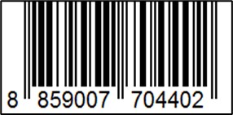
 | 541,543,545 ซอย 39/1 แขวงท่าแร้ง เขตบางเขน กรุงเทพมหานคร 10220
 | เลขประจำตัวผู้เสียภาษี: 0105545012035 สำนักงานใหญ่ | โทรศัพท์: 02-509-3850 | โทรสาร: 02-509-3856
บรรจุ | 1 ตัว/กล่อง
วิธีการใช้ | ใช้สำหรับตัดหญ้า
คำเตือน | ขณะใช้งานหรือเลิกใช้งาน ควรเก็บอุปกรณ์ให้พ้นมือเด็กเพื่อความปลอดภัย
ราคา | ระบุ ณ จุดขาย
วันที่ผลิต

9. ข้อควรระวัง
คำเตือน | ขณะใช้งานหรือเลิกใช้งาน ควรเก็บอุปกรณ์ให้พ้นมือเด็กเพื่อความปลอดภัย
ข้อแนะนำในการใช้งาน | ห้ามใช้งานผิดประเภท

